Arkusz1
Pakiet nr 1

Lp | Nazwa | Ilość | Cena jedn.netto | Wartość netto | Vat % | Wartość brutto | Producent/ nr katalogowy
1 | Łóżko od intensywnej terapii z materacem powietrznym. Zestawienie parametrów technicznych załącznik nr 1a. | 2
2 | Szafka przyłóżkowa z blatem bocznym. Zestawienie parametrów technicznych załącznik nr 1a. | 2
Ogółem

 |  |  |  |  | ...........................................................
 |  |  |  |  |  | podpis Wykonawcy

Pakiet nr 2

Lp | Nazwa | Przykładowe zdjęcie | Ilość | Cena jedn.netto | Wartość netto | Vat % | Wartość brutto | Producent/ nr katalogowy
1 | Taboret medyczny wykonany z materiałów pozwalających na łatwe utrzymanie czystości. Siedzisko pokryte jest łatwo zmywalnym materiałem, którego kolor można wybierać z kilkunastu wzorów. Dane techniczne: Wysokość ok. 47 cm Średnica siedziska ok. 35,5 cm | 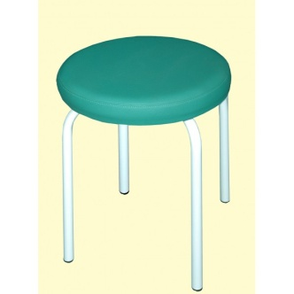 | 6
2 | Parawan medyczny Parawan lekarski metalowy jednoczęściowy Lekka i równocześnie stabilna konstrukcja z rurek malowanych lakierowanych proszkowo. Gumowane kółka umożliwiają swobodne przestawianie parawanu w dowolne miejsce, zależnie od potrzeb, bez ryzyka poślizgu. Zasłona z elano-bawelniany 4 szt , łatwej w utrzymaniu higieny dosępna w różnych kolorach. Wymiary: wysokość 165 cm, szerokość 100 cm ( +/- 3 cm), głębokość 58 cm ( +/- 3 cm) | 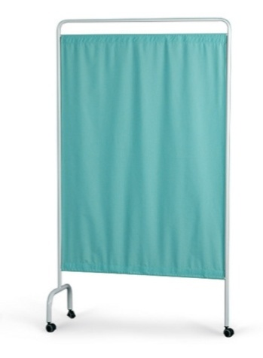 | 2 | 320.00 | 640.00 | 23% | 691.20
3 | Stojak medyczny z regulacją wysokości w zakresie: 1320-2250 mm WYKONANIE: - podstawa stalowa, lakierowana proszkowo na kolor biały, pięcioramienna na kółkach o średnicy 50 mm, w tym dwa z blokadą; średnica podstawy: 600 mm Kolumna z rury stalowej lakierowanej proszkowo na kolor biały; Głowica (na 4 haczyki) ze stali kwasoodpornej . | 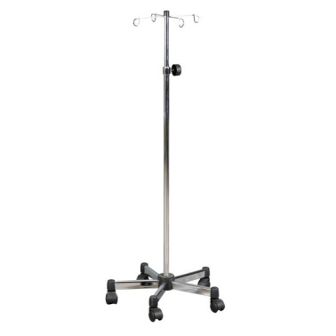 | 2
Ogółem

 |  |  |  |  | ...........................................................
 |  |  |  |  |  | podpis Wykonawcy

